Worksheet
 |  |  |  |  | 8 (812) 565 05 34 |  |  | sales@miniworks.ru
 |  |  |  |  | Нижний Новгород |  |  | отдел продаж
 |  |  | Адрес |  |  |  |  | Режим работы
 |  |  | Нижний Новгород |  |  |  |  | Пн – Пт: с 8:00 до 18:00
25ДУЧК
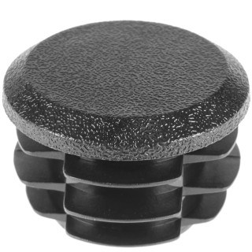 |  | 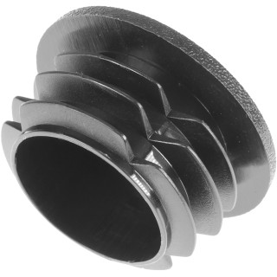 |  | 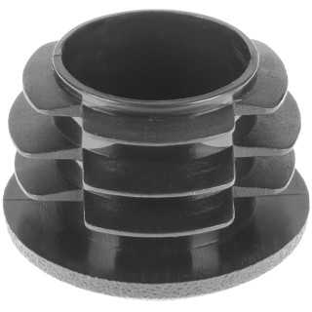 |  | 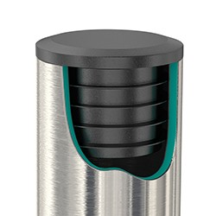
Артикул |  | Цвет |  | от 10000 | от 5000 | от 1000 | от 500 | от 100 | розница | Наличие на 03.08.2026
25ДУЧК |  | черный |  | 5.20р. | 5.70р. | 6.20р. | 6.90р. | 7.50р. | 10.00р. | 47543
25ДУБК |  | белый |  | 6.24р. | 6.84р. | 7.44р. | 8.28р. | 9.00р. | 12.00р. | 21242
25ДУСК |  | серый |  | 6.24р. | 6.84р. | 7.44р. | 8.28р. | 9.00р. | 12.00р. | 32098
25ДУКК |  | красный |  | 6.24р. | 6.84р. | 7.44р. | 8.28р. | 9.00р. | 12.00р. | 14337
25ДУЖК |  | желтый |  | 6.24р. | 6.84р. | 7.44р. | 8.28р. | 9.00р. | 12.00р. | 9473
25ДУЗК |  | зеленый |  | 6.24р. | 6.84р. | 7.44р. | 8.28р. | 9.00р. | 12.00р. | —
25ДУСНК |  | синий |  | 6.24р. | 6.84р. | 7.44р. | 8.28р. | 9.00р. | 12.00р. | 14259
25ДУКЧК |  | коричневый |  | 6.24р. | 6.84р. | 7.44р. | 8.28р. | 9.00р. | 12.00р. | —
25ДУГК |  | голубой |  | 6.24р. | 6.84р. | 7.44р. | 8.28р. | 9.00р. | 12.00р. | —
25ДУОК |  | оранжевый |  | 6.24р. | 6.84р. | 7.44р. | 8.28р. | 9.00р. | 12.00р. | —
25ДУСЛК |  | салатовый |  | 6.24р. | 6.84р. | 7.44р. | 8.28р. | 9.00р. | 12.00р. | —
25ДУРК |  | розовый |  | 6.24р. | 6.84р. | 7.44р. | 8.28р. | 9.00р. | 12.00р. | —
25ДУФК |  | фиолетовый |  | 6.24р. | 6.84р. | 7.44р. | 8.28р. | 9.00р. | 12.00р. | —
 | Все цены указаны в рублях и включают в себя НДС. Все цены указаны при условии 100% предоплаты и действительны в течение 5 дней. Все цены указаны при условии самовывоза продукции со склада в г. Нижний Новгород (для иногородних клиентов доставка до склада ТК в г. Нижний Новгород бесплатна). Все цены указаны за стандартный цвет для каждого вида изделия (изменение цвета на любой из предлагаемой палитры +20% к стоимости, изменение цвета на любой по системе RAL +50% к стоимости). О возможных сроках поставки заказного товара, необходимо уточнять заранее

